One page
Byggeplads hegn H. 2,0 x B. 3,5 mtr
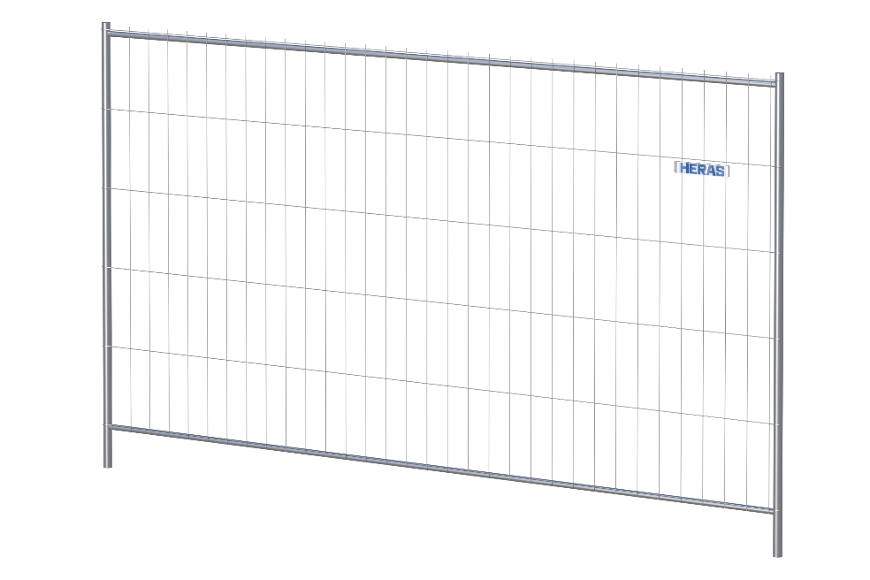

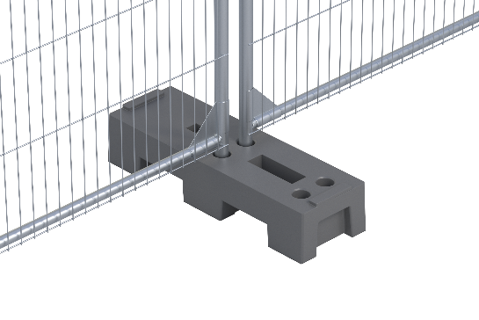
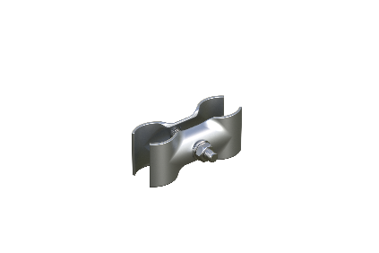

 | Fod | Samlebeslag

Publikumshegn H. 1,1 x B. 2,3 mtr

